Sheet1
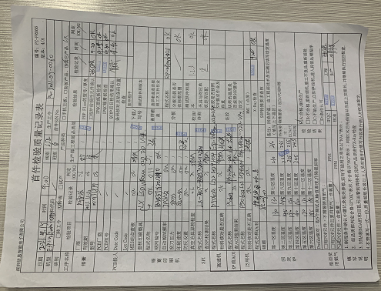 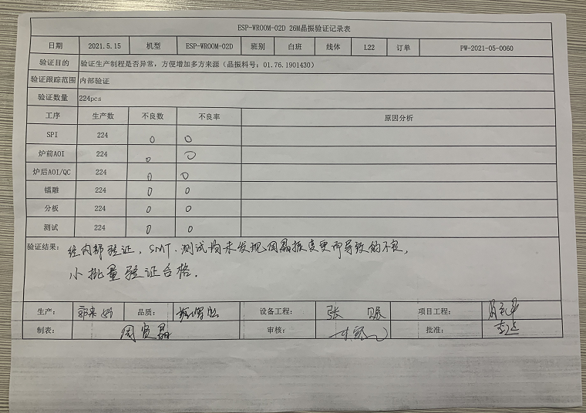
ESP-WROOM-02D 26M晶振验证记录表
日期 | 2021.5.15 | 机型 | ESP-WROOM-02D | 班别 | 白班 | 线体 | L22 | 订单 | PW-2021-05-0060
验证目的 | 验证生产制程是否异常，方便增加多方来源（晶振料号：01.76.1901430）
验证跟踪范围 | 内部验证
验证数量 | 224pcs
工序 | 生产数 | 不良数 | 不良率 | 原因分析
SPI | 224 | 0 | 0 | \
炉前AOI | 224 | 0 | 0 | \
炉后AOI/QC | 224 | 0 | 0 | \
镭雕 | 224 | 0 | 0 | \
分板 | 224 | 0 | 0 | \
测试 | 224 | 0 | 0 | \
验证结果：
经内部验证，SMT、测试均未发现因晶振变更而导致的不良，小批量验证合格。
生产： | 郭来娣 | 品质： | 蔡增胜 | 设备工程： |  | 张赈 |  | 项目工程： |  | 肖平辉
制表： | 周贤晶 |  |  | 审核： |  | 胡寒冰 |  | 批准： |  | 李延

